개요
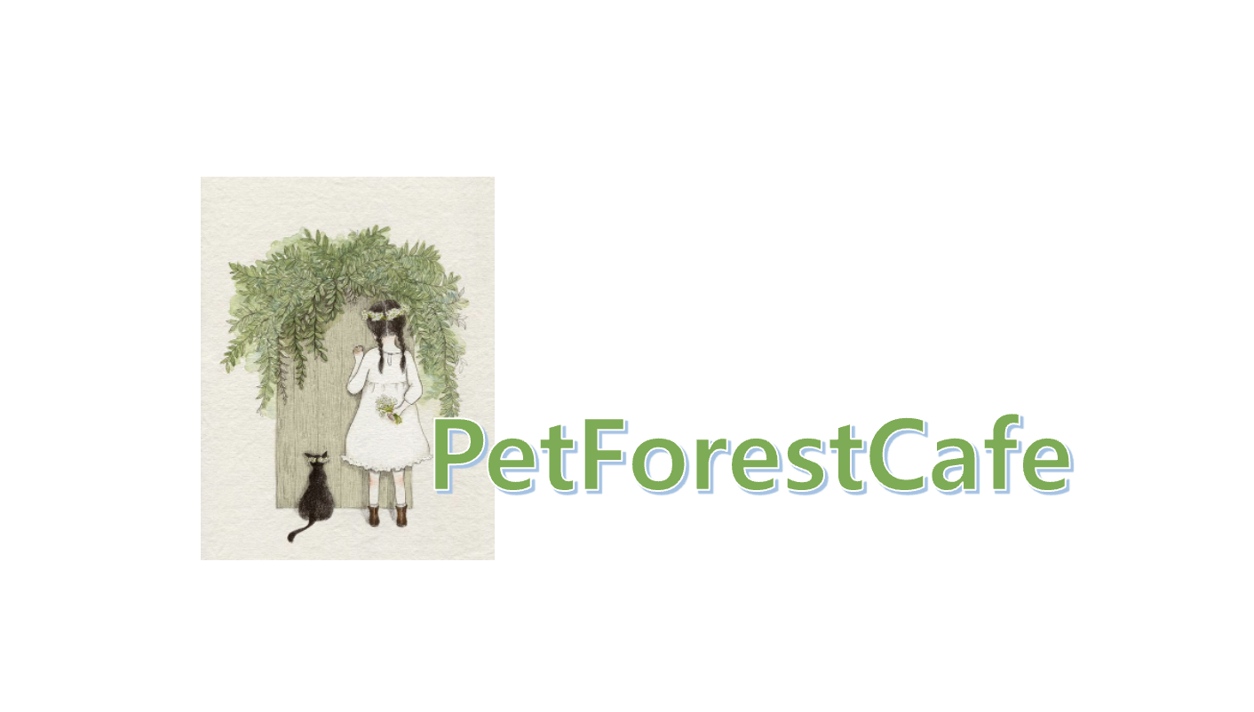
 |  |  | 기획 개요
 |  |  | 항목 | 상세 내용
 |  |  | 흐름 | 본 기획서는 게임 시스템이 대한 내용을 구체적으로 설명함
 |  |  | 게임 개발 의도 및 목적 | 1. 음료를 직접 제작 후 판매하는 목적
 |  |  |  | 2. 가공섬에서 게임을 플레이 후 바로 판매 하도록 제공

 |  |  | 시스템 내용 정의
 |  |  | Index | 내용 | 페이지 이동
 |  |  | 1 | 게임 진행 흐름 차트 및 Index 정의 | 이동
 |  |  | 2 | 시스템 정의 | 이동
 |  |  | 3 | 인트로 | 이동
 |  |  | 4 | 로비 | 이동
 |  |  | 5 | AI 로직 | 이동 | 이동 알림
 |  |  | 6 | 레시피 | 레시피 이동 |  | 노란 블럭은 목록을 선택할 수 있습니다.
 |  |  | 7 | 가공섬 | 이동
작성자 | 정진영 |  | 8 | 인테리어 | 인테리어 이동
분류 | 시스템 기획서 |  | 9 | 캣코인상점 | 캣코인 상점 이동
용도 | 프로젝트 시스템 공유 |  | 10 | 테라스 | 이동
 |  |  | 11 | 가게 운영 시간 시스템 | 이동
History |  |  | 12 | 둘기버리 시스템 | 이동
버전 | 작성 일자 | 작성 일자 | 13 | 환경설정 | 이동
Ver.0.0.1 | 2022-01-29 | 최초 작성 | 14 | 구글 연동 및 저장 방식 | 이동
 |  |  | 15 | 광고 방식 | 이동

게임 흐름도 차트 및 Index 정리
개요 이동
이전 페이지
다음 페이지

게임 흐름도 플로우 차트

리소스 설명
UI의 뒷 배경을 모아 두었습니다.
Index | name | 사용 용도
1 | Common_BackGround_01.png
2 | Common_BackGround_02.png
3 | Common_BackGround_03.png
4
5
6

시스템 정의
개요 이동
이전 페이지
다음 페이지

인트로
개요 이동
이전 페이지
다음 페이지
 |  | 현재 페이지 |  | 페이지 설명
 |  | 인트로 |  | 게임의 회사의 로고를 밝히며, 유저에게 첫 제공해줄 화면입니다.

인트로_회사 로고 시안 | 시스템 기능 설명 |  | 리소스 파일명
 | 1. 게임 첫 실행 시 발생할 게임회사 로고입니다. |  | -
 | 2. 페이드 인/아웃 효과를 제공합니다. |  | -
 | 3. 로고 발생 후 "인트로_구글 시안"으로 넘어갑니다. |  | -

Game Mark

 | 예외 사항 |  | 리소스 파일명
 | 1. 효과에 대한 자세한 연출은 추후에 기획할 예정입니다. |  | -

Pet Forest
Cafe
인트로_구글 시안 | 시스템 기능 설명 |  | 리소스 파일명
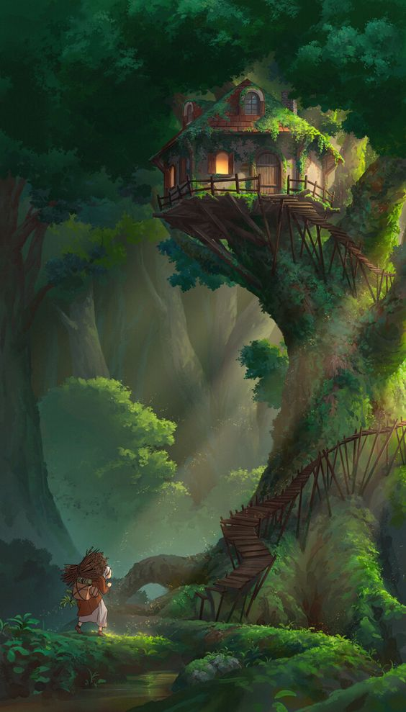 | 1.인트로는 애니메이션으로 재생을 시켜줍니다. |  | - | 디자인 참고 : 카페의 뒷 모습 건물을 각종 동물이 찾는 듯한 느낌으로 빛이 대각선으로 비추는 장면을 제작해야함, 전체적인 나무는 흔들려야 하며, 카페 굴뚝에서 연기가 나가는 연출이 필요함
 | 2.DoTween을 사용하여 인트로에 연출을 조정할 예정입니다. |  | -
 | 3.로그인은 반드시 구글 아이디로 연동을 제공합니다. |  | -
 | 4.구글 로그인을 진행한 유저는 "인트로_Start 시안"으로 넘어갑니다. |  | -

 | 예외 사항 |  | 리소스 파일명
 | 1. 효과에 대한 자세한 연출은 추후에 기획할 예정입니다. |  | -

Pet Forest
Cafe
<<Start! >>
인트로_Start 시안 | 시스템 기능 설명 |  | 리소스 파일명
 | 1.DoTween을 사용하여 인트로에 연출을 조정할 예정입니다. |  | -
 | 2.Start버튼을 누르면 "로딩 시안"으로 넘어갑니다. |  | -

 | 예외 사항 |  | 리소스 파일명
 | 1. 효과에 대한 자세한 연출은 추후에 기획할 예정입니다. |  | -

로딩 시안 | 시스템 기능 설명 |  | 리소스 파일명
 | 1. 로비가 모두 준비되기 전, 준비 시간을 끌기 위해 로딩 연출을 제공합니다. |  | -
 | 2. Animation을 사용하여 연출을 제공합니다. |  | -
 | 3. 로딩 게이지바는 연출 장면을 최소 2초~3초 정도 보여주기 위해 딜레이 조정이 필요합니다. |  | -

 | 예외 사항 |  | 리소스 파일명
 | 1. 효과에 대한 자세한 연출은 추후에 기획할 예정입니다. |  | -

로비
개요 이동
이전 페이지
다음 페이지
 |  | 현재 페이지 |  | 페이지 설명
 |  | 로비 |  | 유저가 플레이를 즐길 로비 화면입니다.

로비 시안 | 시스템 기능 설명 |  | 리소스 파일명
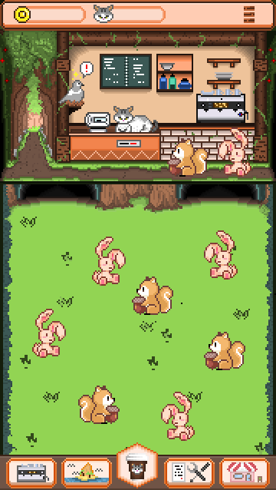 | 로비는 다양한 버튼이 존재합니다. |  | -

 | 예외 사항 |  | 리소스 파일명

로비 시안 | 시스템 기능 설명 |  | 리소스 용도 | 리소스 파일명
 | 1.해당 부분은 "상단바" 입니다. |  | 상단바 뒷 배경 | Common_BackGround_01.png
 | 2.획득한 골드와 냥코인[캐쉬]를 표기 하며, 우측 "=" 아이콘은 환경설정 버튼입니다. |  | 골드 아이콘 | -
 | 3.골드 아이콘과 냥코인[캐쉬]을 누른 경우 상점 팝업을 띄워줍니다.[골드, 냥코인 = 상점 버튼] |  | 캣 코인 아이콘 | -
 | 4."=" 버튼을 누른 경우 환경설정 팝업을 출력합니다. |  | 골드 및 캣 코인 뒷 배경 | -

AI 로직
개요 이동
이전 페이지
다음 페이지

제작
개요 이동
이전 페이지
다음 페이지

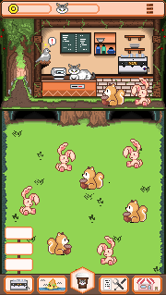
하단 버튼 | 하단 버튼을 터치 시 소분류 탭이 나오며 제작 버튼을 누르면 커피 제조로 화면 전환됨

레시피
개요 이동
이전 페이지
다음 페이지

 | 하단 버튼 | 음식의 완성본에 대한 도감을 알 수 있음, 발견되지 못한 음식은 ?표시와 함께 잠겨 있음
 |  | 이름만 보여주고 실루엣으로 나타냄
 |  | 음식을 레벨업 시킬 수 있음
가로 90
세로 80

재고
개요 이동
이전 페이지
다음 페이지

하단 버튼 | 완성 된 음식을 모두 볼 수 있는 공간

가공섬
개요 이동
이전 페이지
다음 페이지

하단 버튼 | 가공섬으로 바로 화면 전환을 시켜줌

인테리어
개요 이동
이전 페이지
다음 페이지

하단 버튼 | 경영 버튼을 누르면 소분류 탭으로 나오며, 인테리어를 누르면 테라스와 가게를 꾸밀 수 있는 선택지가 나옴

가공섬계약
개요 이동
이전 페이지
다음 페이지

패키지상점
개요 이동
이전 페이지
다음 페이지

캣코인상점
개요 이동
이전 페이지
다음 페이지

테라스
개요 이동
이전 페이지
다음 페이지

가게 운영 시간 시스템
개요 이동
이전 페이지
다음 페이지

둘기버리 시스템
개요 이동
이전 페이지
다음 페이지

환경설정
개요 이동
이전 페이지
다음 페이지

구글 연동 및 저장 방식
개요 이동
이전 페이지
다음 페이지

광고 방식
개요 이동
이전 페이지
다음 페이지

